E. Yêu cầu Nghiệp vụ KHCN
# | Tiêu chí | Nội dung yêu cầu chi tiết (Mức yêu cầu tối thiểu) | Mức độ yêu cầu 1) Bắt buộc: M 2) Tùy chọn: O | Hồ sơ tham chiếu
1 | Thông tin khách hàng
1.1 |  | Customer 360 khách hàng cá nhân | M
1.2 |  | Lưu trữ toàn bộ các thông tin về nhân khẩu học như: họ và tên, email, số điện thoại, ngày sinh, giới tính, địa chỉ, nghề nghiệp, tôn giáo, tình trạng hôn nhân, v..v | M
1.3 |  | Thiết lập cơ chế hợp nhất định danh khách hàng bằng cách tự động thu thập, chuẩn hóa và đồng bộ dữ liệu real-time từ hệ thống Core-banking, eKYC,... đồng thời làm sạch dữ liệu và xử lý trùng lặp để đảm bảo mỗi Khách hàng sở hữu 1 ID duy nhất | M
1.4 |  | Cho phép CBB cập nhật và làm giàu dữ liệu KH qua upload file/nhập liệu thủ công | M
1.5 |  | Cho phép tương tác với KH trực tiếp qua hệ thống - Gọi điện cho KH - Gửi SMS, Email cho KH - Gửi tin nhắn qua Messenger, Zalo | M
1.6 |  | Hệ thống có chức năng lưu lại lịch sử event thay đổi (Update bởi ai? Thời gian nào? Thông tin update là gì?...) - Lịch sử cuộc gọi, nội dung trao đổi (Ghi âm cuộc gọi, notes) - Email, SMS đã gửi cho KH từ hệ thống | M
1.7 |  | Suggest bạn bè/người thân của khách hàng từ mạng xã hội | O
1.8 |  | Hiển thị các sản phẩm/dịch vụ mà khách hàng đang sử dụng hoặc đã từng sử dụng tại SeABank | M
1.9 |  | Quản lý lịch sử khảo sát và chỉ số đánh giá trải nghiệm Khách hàng - Lưu trữ chi tiết các khảo sát KH đã tham gia - Điểm số hài lòng và chỉ số trung thành | M
1.1 |  | Thông tin TOI theo khách hàng - TOI theo từng sản phẩm/ dịch vụ mà khách hàng sử dụng | O
1.11 |  | Thông tin về xu hướng sử dụng các sản phẩm dịch vụ của KH. Ví dụ: - KH gửi tiền tiết kiệm và đang có xu hướng giảm dần số dư - KH có sử dụng thẻ tín dụng nhưng 3 tháng gần đây số lượng giao dịch giảm hoặc không có giao dịch,... Từ đó đưa được các gợi ý về bán sản phẩm phù hợp cho từng đối tượng KH | M
1.12 |  | Thông tin về gia đình của KH và các mối quan hệ - Có gia đình/độc thân/ly hôn - Thông tin về chồng/con/bố mẹ,... - Mối quan hệ của KH với các KH hiện hữu khác trên hệ thống SeABank | M
1.13 |  | Thông báo về các ngày/sự kiện đặc biệt của KH. Hiển thị các trạng thái thông báo cho cán bộ chăm sóc - Ví dụ: sinh nhật, ngày kỷ niệm ngành, kỷ niệm ngày cưới, ngày sinh nhật con,... | M
1.14 |  | Hệ thống cho phép quản trị viên thiết lập các luồng vận hành tự động như: - Tự động tạo công việc cho cán bộ bán hàng để liên hệ với khách hàng vào các ngày đặc biệt như: ngày sinh nhật, kỷ niệm ngày cưới, ngày sinh nhật | M
1.15 |  | Workflow tự động gửi thông điệp chúc mừng qua SMS, Email với nội dung được cá nhân hóa theo tên, sở thích,... của từng khách hàng | M
1.16 |  | Các đặc điểm/nhu cầu/sở thích riêng của KH. Ví dụ: - Sở thích/phong cách sống - Nỗi lo lắng - Mong muốn - Thích giao tiếp qua kênh nào/phương tiện truyền thông ưa thích -… | M
1.17 |  | Nhập liệu/phân tích và Lưu trữ thông tin thuộc tính phi tài chính: Phong cách sống (hiện đại, truyền thống) & Sở thích cá nhân (Golf, du lịch,...)của KH | O
1.18 |  | Ghi nhận kênh tương tác yêu thích (Zalo, gọi điện, gặp mặt trực tiếp) và khung giờ khách hàng sẵn sàng tiếp nhận tư vấn | O
2 | Bán hàng
2.1 | Lead - Quản lý khách hàng tiềm năng | Hệ thống cho phép người dùng tạo lead khách hàng cá nhân thủ công trên hệ thống. | M

2.2 |  | Hệ thống cho phép tải lên/upload danh sách lead khách hàng cá nhân từ file (Excel/CSV) theo mẫu, mẫu file upload không cố định, có thể bổ sung thêm trường thông tin trong quá trình vận hành | M

2.3 |  | Hệ thống cho phép ghi nhận lead từ nhiều nguồn khác nhau như khách hàng đăng ký website, khách hàng từ các chiến dịch marketing, từ hệ thống tạo lead của bộ phận telesales. | M

2.4 |  | Hệ thống cho phép tạo Lead tự động từ hệ thống theo các tiêu chí của từng chiến dịch Ví dụ: KH sắp đến hạn thẻ tín dụng, KH đáp ứng điều kiện vay tín chấp online,… | M
2.5 |  | Hệ thống cung cấp màn hình quản trị danh sách lead tập trung với bộ lọc đa tiêu chí (nguồn ghi nhận lead, thời gian ghi nhận, thông tin nhân khẩu học của lead,..) | M
 |  |  |  |  | 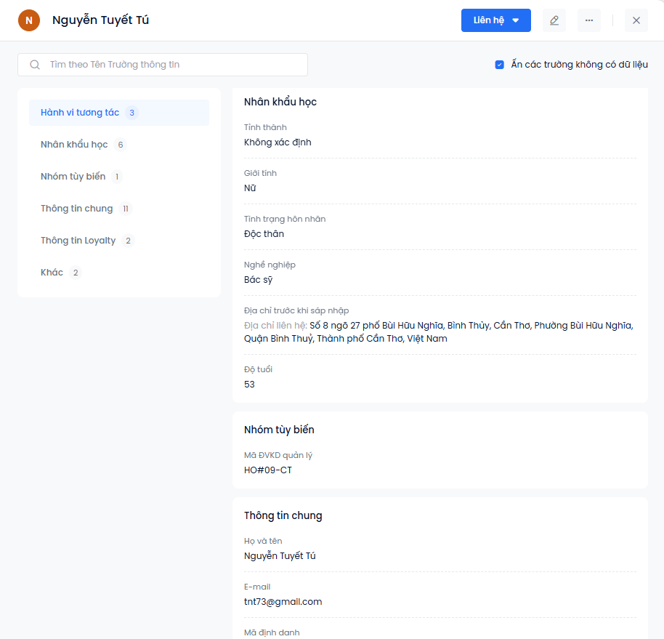

2.6 |  | Hệ thống cho phép quản trị viên phân bổ lead (khách hàng) thủ công lần lượt ngay trên giao diện hoặc phân bổ thủ công qua upload file excel | M

2.7 |  | Hệ thống hỗ trợ ghi nhận chi tiết lịch sử tương tác với khách hàng cá nhân, bao gồm nhật ký cuộc gọi (thời gian, thời lượng và kết quả cuộc gọi), email trao đổi, công việc và các ghi chú nội dung liên quan. | M

2.8 |  | Hệ thống cho phép người dùng khởi tạo công việc (gọi điện, hẹn gặp, gửi email) gắn với từng Lead. | M

2.9 |  | Hệ thống có khả năng tích hợp với email công việc để đồng bộ và tự động nhắc lịch để đảm bảo CBBH không bỏ sót các hoạt động tiếp cận. | M

2.1 |  | Hệ thống cho phép chuyển đổi Lead thành Cơ hội bán hàng khi đã đủ điều kiện đánh giá (Qualified). 1 lead có thể tạo ra nhiều cơ hội bán hàng và có thể chuyển đổi nhiều lần | M
2.11 |  | Toàn bộ thông tin từ hồ sơ Lead (SĐT, Email, nhu cầu...) phải được tự động kế thừa sang cơ hội bán (oppty), tránh việc nhập liệu lại các thông tin đã có. | M
2.12 |  | Khi chuyển đổi, hệ thống hỗ trợ đồng thời: (1) Tạo Cơ hội bán hàng, (2) Gắn sản phẩm KH quan tâm (3) có thể gắn được 1 lần nhiều sản phẩm | M

2.13 |  | Cung cấp giao diện để CBB cập nhật thủ công hàng ngày. Giải pháp phải cung cấp danh mục trạng thái tùy chỉnh (ví dụ: Đã liên hệ, Chờ phản hồi, Hẹn gọi lại,...) giúp đảm bảo dữ liệu phễu bán hàng (Sales Pipeline) luôn được làm mới và phản ánh chính xác tiến độ tương tác thực tế. | M

2.14 | Quản lý chiến dịch bán hàng | Hệ thống cho phép quản trị viên nhập và theo dõi ngân sách được duyệt cho chiến dịch. Tự động tích hợp hoặc nhập thủ công chi phí thực tế phát sinh (ví dụ: chi phí Agency, quảng cáo). | O

2.15 |  | Hệ thống có khả năng đáp ứng, cho phép nhiều chiến dịch bán hàng triển khai cùng một thời điểm | M

2.16 |  | Hệ thống cho phép gộp nhiều chiến dịch/cơ hội bán hàng trên 1 khách hàng để biết KH có khả năng/tiềm năng khai thác thế nào đối với mỗi sản phẩm/chiến dịch | M

2.17 |  | Hệ thống cho phép quản trị viên thiết lập SLA theo từng chiến dịch (SLA cho từng bước trong quy trình bán), tạo cơ sở đánh giá hiệu suất và cải thiện thời gian xử lý cơ hội bán của CBB. | M

2.18 |  | Hệ thống phải có khả năng tiếp nhận và tự động tạo cơ hội bán, tự động gắn thông tin về chiến dịch (mã chiến dịch, kênh bán) trong các cơ hội bán được phân bổ tới cán bộ bán hàng. | M

2.19 |  | Hệ thống cho phép quản trị viên thiết lập luật phân bổ cơ hội bán tự động theo chiến dịch như: - Phân bổ theo ĐVKD - Phân bổ cho nhóm cán bộ bán hàng cụ thể. - Phân bổ theo hiệu suất CBB (CBB có tỷ lệ chuyển đổi cao với sản phẩm X sẽ được ưu tiên Lead X). - Phân chia đều. | M

2.2 |  | Hệ thống tự động gửi cảnh báo cho CBB và cấp quản lý khi bước nào đó sắp hết thời gian xử lý hoặc đã quá hạn. Kênh cảnh báo: App Sales, Email hoặc thông báo trong CCBB (Web push) Cho phép cấu hình tần suất nhắc nhở. | M

2.21 |  | Hệ thống có cơ chế thu hồi cơ hội bán từ CBB nếu họ vi phạm SLA đã đặt ra (ví dụ: quá hạn liên hệ, không cập nhật trạng thái). Cơ hội bán sau khi được thu hồi sẽ được phân bổ lại cho CBB khác theo rule do CB quản lý đưa ra | M

2.22 |  | Báo cáo hiển thị số lượng cơ hội bán của CBB đang ở giai đoạn nào trong phễu Chiến dịch. | M

2.23 |  | Hệ thống cho phép người phân bổ dữ liệu cài đặt thời gian hiệu lực của từng chiến dịch bán hàng phân bổ. - Sau khi hết thời gian hiệu lực của dữ liệu phân bổ, CBB vẫn có thể xem lại dữ liệu đã được phân bổ cho mình nhưng không thể chuyển trạng thái lead tiếp cận KH được nữa. - Giúp CBB nhìn thấy dữ liệu khách hàng chỉ phù hợp trong khoảng thời gian từ x đến y. | M

2.24 |  | Báo cáo vị trí xếp hạng của CBB (trong ĐVKD) theo Tỷ lệ Chuyển đổi và Tổng Deal chốt trong phạm vi của Campaign | M

2.25 |  | Phân tích Phễu Bán hàng Cấp đơn vị, cấp vùng; tỷ lệ chuyển đối trong phạm vi chiến dịch | M

2.26 |  | Tiến độ hoàn thành mục tiêu Chiến dịch Cấp Đơn vị: Tổng Doanh số/Dư nợ/Phí dịch vụ đạt được của Chi nhánh so với Mục tiêu Chiến dịch đã giao | M

2.27 |  | Hiển thị vị trí xếp hạng của ĐVKD hiện tại so với tổng số ĐVKD tham gia Chiến dịch | M

2.28 |  | Bảng xếp hạng Top CBB có tỷ lệ chuyển đổi cao nhất, tổng doanh số bán được từ Chiến dịch) | M

2.29 |  | Báo cáo hiệu quả của từng chiến dịch, bao gồm: - Số Lead phân bổ, Tỷ lệ chuyển đổi (Conversion Rate), - Quy mô tài sản đã đạt đặc thù của sản phẩm tài chính, ví dụ: + Tổng Giá trị Giải ngân / Huy động + Số lượng Sản phẩm bán được + Tổng số thẻ/Tổng hạn mức Thẻ/Chi tiết loại thẻ | M

2.3 |  | Hệ thống cung cấp báo cáo tính toán các chỉ số chi phí quan trọng theo từng chiến dịch: CPL (Cost Per Lead), CPA (Cost Per Acquisition), và CPS (Cost Per Sale) dựa trên Chi phí Thực tế và số lượng Lead/Deal đạt được. | O

2.31 |  | Bảng xếp hạng các ĐVKD của toàn hàng theo từng chiến dịch. Xếp hạng có thể được tùy chỉnh theo các KPI chiến lược hoặc các chỉ số tùy chọn: 1. Lợi nhuận Ròng (Ưu tiên Lợi nhuận); 2. Tỷ lệ Hoàn thành Mục tiêu (Ưu tiên Hoàn thành Chỉ tiêu); 3. Tỷ lệ Chuyển đổi (Ưu tiên Hiệu suất Vận hành). 4. Tỷ lệ tiếp cận thành công | O

2.32 |  | Hệ thống cung cấp Dashboard nhìn được tổng quát tất cả chiến dịch đang được triển khai (số lượng chiến dịch đang triển khai, hiệu quả khai thác chiến dịch theo thời gian). Cho phép quản trị viên xem được các chỉ số quan trọng nhất Mục tiêu vs Thực tế, Phễu bán hàng; xem theo tiêu chí về sản phẩm (ví dụ tại 1 thời điểm có 30 chiến dịch cho sản phẩm BANCA, Thẻ tín dụng preapproved, Lending) | M

2.33 | Quản lý chương trình khuyến mại | Hệ thống cho phép quản trị viên thiết lập chương trình khuyến mãi theo mô hình chiến dịch bán hàng (Sales Campaign) với các nội dung như: - Tên chiến dịch - Mục tiêu - Ngân sách - Thời gian diễn ra - Sản phẩm áp dụng - Khách hàng mục tiêu - Chính sách hướng dẫn bán, nội dung chi tiết của chiến dịch... | M

2.34 |  | Báo cáo hiệu suất của CBB như: - Số lượng cuộc gọi, Tỷ lệ gọi điện thành công, Số lần gặp mặt, tốc độ phản hồi cơ hội bán mới trong Chiến dịch - Tỷ lệ Chuyển đổi (Conversion Rate) trong phạm vi chiến dịch được phân bổ: Deal chốt / Leads được giao. - Tốc độ xử lý cơ hội bán: Thời gian trung bình từ Lead mới đến Deal chốt. | M

2.35 |  | Báo cáo doanh số thực tế thu về từ Chiến dịch theo ngày/tuần/ tháng. (ví dụ: dư nợ giải ngân, số tiền huy động, phí dịch vụ) / Mục tiêu cá nhân được giao) | M

2.36 |  | Hệ thống cho phép quản trị viên thiết lập các kịch bản để gửi thông điệp cho khách hàng theo từng chiến dịch bán. Thông điệp có thể gửi trên nhiều kênh: SMS, Email, Zalo, Messenger. Thông điệp được cá nhân hoá theo từng khách hàng, hỗ trợ chèn các biến động (dynamic fields) để map dữ liệu từ hồ sơ khách hàng vào nội dung tin nhắn. | M
2.37 |  | Hệ thống cho phép phân tập danh sách khách hàng (Target List) theo nhiều tiêu chí như: - Phân hạng khách hàng - Sản phẩm đang sử dụng - Thông tin nhân khẩu học, hành vi tương tác - Hỗ trợ phân tập khách hàng theo dynamic fields. - Danh sách KH nhập vào hệ thống | O

2.38 | Quản lý cơ hội bán hàng | Hệ thống hỗ trợ khởi tạo thủ công Cơ hội bán hàng linh hoạt từ hai nguồn: nhập thủ công (chưa có sẵn thông tin KH tiềm năng trên hệ thống) hoặc chuyển đổi từ Khách hàng tiềm năng (Lead). | M

2.39 |  | Hệ thống phải có cơ chế kiểm soát và ngăn chặn người dùng tạo trùng lặp cơ hội bán hàng. | M
2.4 |  | Hệ thống cho phép quản trị viên cấu hình các quy tắc kiểm tra trùng dựa trên trường thông tin của cơ hội bán. | M

2.41 |  | Giải pháp cung cấp màn hình quản trị cơ hội bán tập trung, tích hợp bộ công cụ tìm kiếm, lọc và sắp xếp đa tiêu chí theo như trạng thái opp (cơ hội bán), tỉ lệ thành công, thời gian cập nhật, tên cơ họi bán | M

2.42 |  | Hệ thống cho phép người dùng phân bổ thủ công lần lượt opp | M

2.43 |  | Hệ thống cho phép người dùng phân bổ hàng loạt opp qua file excel upload, phân bổ dựa trên rule dữ liệu được setup của hệ thống (admin có thể setup rule phân bổ dữ liệu) | M

2.44 |  | Hệ thống cần lưu vết lịch sử phân bổ và thay đổi CBB phụ trách cơ hội bán | M

2.45 |  | Hệ thống hỗ trợ ghi nhận chi tiết lịch sử tương tác với opp (cơ hộ bán), bao gồm nhật ký cuộc gọi (thời gian, thời lượng và kết quả cuộc gọi), email trao đổi, công việc và các ghi chú nội dung liên quan. | M

2.46 |  | Hệ thống cho phép cán bộ bán hàng khởi tạo công việc (gọi điện, hẹn gặp, gửi email) gắn với từng opp (cơ hội bán) | M

2.47 |  | Hệ thống có khả năng tích hợp với email công việc để đồng bộ và tự động nhắc lịch để đảm bảo CBBH không bỏ sót các hoạt động tiếp cận cơ hội bán | M
2.48 |  | Hệ thống hỗ trợ thiết lập các quy tắc (Rules)/mô hình (Models) để tự động nhận diện và tính toán cơ hội bán hàng. | M

2.49 |  | Giải pháp phải có khả năng đề xuất sản phẩm/dịch vụ phù hợp cho từng đối tượng khách hàng dựa trên dữ liệu hệ thống ghi nhận được như: dữ liệu định danh của khách hàng, dữ liệu sản phẩm khách hàng sử dụng, biến động sử dụng các sản phẩm, dịch vụ của khách hàng | O
2.5 |  | Hệ thống hỗ trợ nhắc CBB KH đang đồng thời thỏa mãn cơ hội bán hàng nào khác được phân bổ trong tháng để CBB khi tiếp cận KH có thể có 1 cái nhìn tổng thể. | M

2.51 |  | Hệ thống cung cấp giao diện quản trị cơ hội bán hàng linh hoạt, cho phép người dùng tự cấu hình các màn hình hiển thị (View) cá nhân hóa dựa trên tổ hợp nhiều tiêu chí (Khách hàng, Sản phẩm, Giai đoạn bán hàng). | M

2.52 |  | Hệ thống hỗ trợ cơ chế hiển thị chủ động dựa trên các quy tắc nghiệp vụ do quản trị viên thiết lập, giúp điều hướng CBB tập trung vào các cơ hội bán liên quan. | M

2.53 |  | Hệ thống cho phép thiết lập các quy trình bán hàng riêng biệt cho từng nhóm sản phẩm (Ví dụ: quy trình bán cho sản phẩm Vay Tín Dụng, sản phẩm Vay Thế Chấp, quy trình cho Nhân viên telesales...). | M

2.54 |  | Hệ thống cho phép quản trị viên thiết lập các kịch bản tự động nhắc nhở, tạo công việc cho CBB dựa trên các sự kiện của khách hàng. Các kịch bản bao gồm nhưng không giới hạn ở: chúc mừng sinh nhật khách hàng, nhắc nợ đến hạn, thông báo kết quả xử lý hồ sơ hoặc các cột mốc quan trọng trong quy trình chăm sóc khách hàng. Từ các công việc này, CBB có thể thấy danh sách các khách hàng cần chăm sóc đặt biệt | M

2.55 |  | Hệ thống hỗ trợ cấu hình công cụ tính toán (Calculation Engine) cho các đề xuất sản phẩm/dịch vụ cụ thể dựa trên dữ liệu khai thác từ khách hàng. | O
2.56 |  | Giải pháp cho phép thiết lập các tham số và biểu phí định sẵn trên theo từng sản phẩm (ví dụ: biểu phí bảo hiểm xe cơ giới); sau khi ghi nhận thêm thông tin từ khách hàng, kết hợp cùng dữ liệu sẵn có trên hệ thống, hệ thống phải tự động tính toán chính xác các thông tin khác liên quan đến sản phẩm như: giá trị phí bảo hiểm hoặc giá trị hợp đồng tương ứng hoặc lịch trả nợ dự kiến, lãi suất dự kiến Ngoài ra, có thể thay đổi định dạng các trường dữ liệu cho phù hợp. Ví dụ: CCCD chỉ bao gồm 12 chữ số, Hộ chiếu gồm có bao nhiêu chữ cái, bao nhiêu chữ số,... Nếu không đúng định dạng sẽ không cho phép nhập liệu | O
...

